Portada
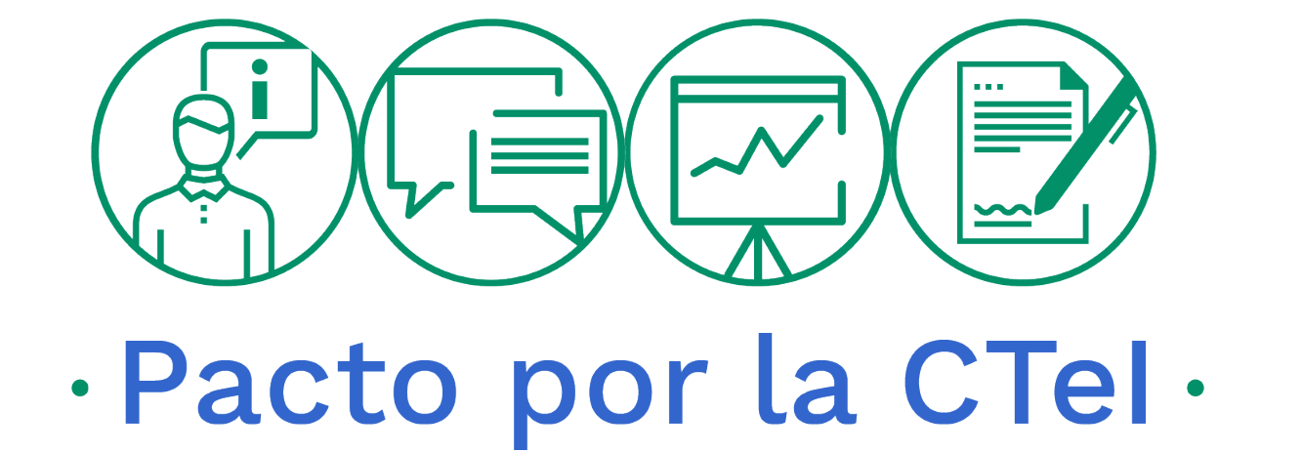

MINCIENCIAS

PLAN ANTICORRUPCIÓN Y
DE ATENCIÓN AL CIUDADANO
 | 2020

OFICINA DE CONTROL INTERNO
SEGUIMIENTO AL PLAN ANTICORRUPCIÓN Y
DE ATENCIÓN AL CIUDADANO

 | A

30 de abril de 2020

